Лист 1
 |  |  | Приложение 2
 |  | Техническое требование на поставку мебели офисной

№ п/п | Наименование НЕ | Полное описание | Номенклатура/ Описание

1 | Кресло офисное |  | 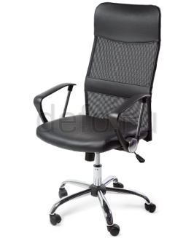 Кресло, регулируемое по высоте. Материал обивки подголовника и сидения – экокожа, черного цвета. Экокожа на хлопчатобумажной основе, покрытой слоем полиуретана. Из материала трудновоспламеняющегося. Состав: 74 % хлопка, 26 % ПУ, технические характеристики: грамматура: 220 г/кв. м, толщина: 0,6 ± 0,2 мм, истираемость покрытия: мин. 50 000 циклов (Martindale). Высокая удобная спинка, максимально соответствующая анатомическим особенностям человека. Высота подголовника – 225 мм. Спинка обтянута из акриловой сетки – черного цвета. Набивка сидения и подголовника - стандартный (standard) поролон плотности 25-40 кг/м. Сиденье комфортное и анатомичное. Ширина спинки – 450 мм, ширина сиденья – 490 мм. На поясничном изгибе спинки нашита мягкая полоса из экокожи и набивки. Ширина полосы 100 мм. Высота сиденья регулируется при помощи системы газ-лифт. Кресло оснащено механизмом качания с фиксацией кресла в рабочем положении. Максимальная нагрузка до 120 кг. Подлокотники - пластиковые с металлическими вставками. Передняя часть подлокотника – пластиковая цельнолитая полоса, соединяется с задней частью – хромовой трубки. Имеют рифленый рисунок для предотвращения соскальзывания рук. Расстояние от подлокотника до сиденья – 210 мм. Ширина подлокотника – 60 мм. Диаметр трубки подлокотника – 18 мм. Каркас – немонолитный. Опорная крестовина этого кресла (5-лучевая, с манёвренными колёсиками) выполнена из хромированного металла, диаметр – 650 мм. Ролики выполнены из прочного пластика (нейлона). Поставляется кресло в разобранном виде и упаковано в коробку.
2 | Кресло руководителя |  | Искуственная кожа, крестовина -хром,цвет черный.,с механизмом качания с регулировкой под вес.Обивка ЭкоКожа Подлокотники Металлические хромированные с мягкими накладками, обитыми экокожей Механизм качания Усиленный механизм качания с возможностью фиксации кресла в рабочем положении Крестовина Металлическая хромированная диаметром 740 мм. Газпатрон Увеличенного диаметра, 4 класса по стандарту Germany DIN 4550 Ролики Стандарт BIFMA 5,1 (США). Диаметр штока 11 мм. Каркас Немонолитный Набивка кресла Пружинный блок на сиденье, стандартный поролон плотности 25-40 кг/м3 Рекомендованная максимальная нагрузка 120 кг. Поставляется кресло в разобранном виде и упаковано в коробку.
3 | Стол СП-СТЭ160х120П/Д | Офисный стол правый 160*120*75 серый шагрень. | 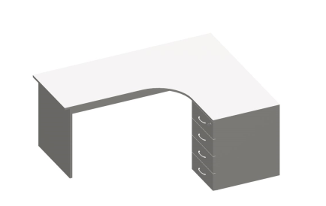 Угловое рабочее место 1600*1300*760мм .Правое (стол 1600*900/600*760мм ( ПРАВЫЙ + тумба 400*600*760мм) . Цвет пепел. Столешница 1600х900/22мм эргономичной формы с внутренним вырезом в правую сторону, изготовлена из 22 мм ДСП с двухсторонним меламиновым покрытием с кромкой 2 мм ABS. Боковые опоры изготовлены из ДСП 22 мм, с двухсторонним меламиновым покрытием обработаны по периметру противоударной кромкой ABS 2 мм, в цвет стола. Передняя панель из 16 мм ДСП, передняя панель высотой 400 мм. Фурнитура- 2-х компонентная эксцентриковая стяжка с заглушкой. Опоры стола прямоугольные, изготовлены из 22 мм ДСП с кромкой 2 мм ABS в цвет стола, равноудалённые от центра столешницы. В нижней части боковых опор, с четырех сторон, ЛДСП закрыта пластиковыми защитными накладками, защищающими боковины стола. Размер накладок: длина 110 мм, высота 30 мм.Стол установлен на опоры. Опоры регулируются по высоте в пределах 5-15мм, с учетом неровностей пола, что позволяет легко стыковать элементы между собой. К столу приставлена тумба, образующая угловую рабочую зону. Тумба стационарная (400*600*760 мм) 4 ящика, верхний ящик комплектуется замком. Топ тумбы изготовлен из ЛДСП, толщиной 22 мм, Каркас изготовлен из 16 мм ДСП. Задняя стенка также из 16 мм ДСП. Все видимые и невидимые части обработаны по периметру кромкой ABS 2 мм. Ящики тумбы изготовлены из 12 мм ДСП Днища ящиков выполнены из ДВП толщиной 3,2 мм. Ручки металлические "дуга". Фурнитура- 2-х компонентная эксцентриковая стяжка с заглушкой. Тум
4 | Стул ISO хром черный | Стул офисный ISO хром черный, материал кожзам | 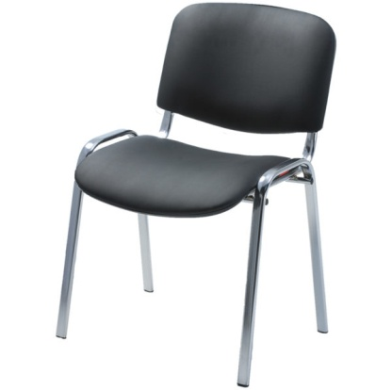 Стул "ИСО хром RU" (53*61h82) (v-04) (иск.кожа, черный) Стул имеет прочный металлический, хромированный каркас (рама), . Двойной сварной шов каркаса усиливает конструкцию. Каркас: плоско-овальная металлическая труба-30х15 мм, толщиной 1,5 мм. Сидение и спинка изготавливаются из гнутоклееной фанеры, толщина фанеры - 10 мм, обшиваются поролоном (толщина поролона на спинке - 30 мм, на сиденье – 40мм). Обивка мягких элементов – искуственная кожа, цвет «черный». С задней части сидения и спинки устанавливается пластмассовый кожух. Эргономичный изгиб спинки и сиденья, их размеры позволяет комфортно расположиться на стуле. Сидение и спинка крепится к каркасу винтами. Габаритные размеры стула: высота сиденья (над полом) - 460 мм, расстояние между передними ножками -540мм, расстояние между боковыми ножками – 430мм, ширина сидения - 470мм, глубина сидения- 430мм, высота спинки – 340мм, ширина – 510мм. Расстояние между спинкой и сидением -65мм. Планка, которая соединяет ножки под сидением, сделана из стальной трубы диаметром 18 мм, толщиной 1,0 мм. Ножки каркаса имеют пластиковые черные заглушки. Стул выдерживает нагрузку 120 кг. Поставляется в собранном виде, имеет толстую защитную упаковку на ножках для обеспечения сохранности их покрытия во время транспортировки.
5 | Стол письменный Е-2 | Стол офисный 160*80*74,5 цвет серый-шагрень | 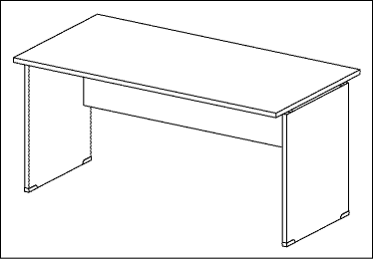 Стол 160*80*76 (пепел) Стол прямой. Стол на панельном каркасе. Размер(ш/г/в) 1600*800*760мм. Столешницы изготовлены из 22 мм ДСП с двухсторонним меламиновым покрытием с кромкой 2 мм ABS. Опоры стола прямоугольные, изготовлены из 22 мм ДСП с кромкой 2 мм ABS в цвет стола, равноудалённые от центра столешницы. В нижней части боковых опор, с четырех сторон, ЛДСП закрыта пластиковыми защитными накладками, защищающими боковины стола. Размер накладок: длина 110 мм, высота 30 мм. Стол установлен на опоры. Опоры регулируются по высоте в пределах 5-15мм, с учетом неровностей пола, что позволяет легко стыковать элементы между собойстыковать элементы между собой. Передняя панель из 16 мм ДСП, передняя панель высотой 400 мм. Фурнитура- 2-х компонентная эксцентриковая стяжка с заглушкой. Поставка стола осуществляется в заводской картонной упаковке с защитными уголками из пластика, изделие поступает к заказчику разобранным с инструкцией по сборке и эксплуатации.
6 | Гардероб для одежды | Шкаф 2-х створчатый д/одежды ПК-ДЛ-Г201Х75/Д-В2-19 цвет: серый шагрень | 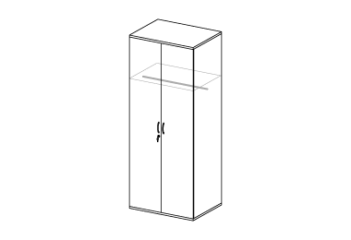 Шкаф-гардероб с/з 80*60*200 (пепел) Гардероб с замком. Размеры гардероба (ш/г/в) 800*600*2000мм. Цвет -пепел. Каркасы шкафов изготовлены из 16 мм ДСП с кромкой 0,5 мм ABS. Полки шкафов выполнены из 22 мм ДСП с кромкой 0,5 мм ABS и регулируются по высоте. Топы шкафов изготовлены из 22 мм ДСП. Задние стенки изготовлены из 4 мм ДВП и фиксируются в пазу по периметру. Глухие двери изготавливаются из 16 мм ДСП с кромкой 0,5 мм ABS. Двери устанавливаются на металлические петли с регулировкой и системой быстрого монтажа. Глухие двери комплектуются замком. Шкафы устанавливаются на опоры, регулируемые по высоте. Шкаф укомплектован полкой для головных уборов и штангой (длинной 760 мм), полка имеет регулировку по высоте и выполнена из 22 мм ДСП. Крепление полки к боковым стенкам шкафа с помощью 2-х компонентной эксцентриковой стяжки с заглушкой . Ручки "дуга" металлические, цвет алюминий. Поставка шкафа осуществляется в заводской картонной упаковке с защитными уголками из пластика, изделие поступает к заказчику разобранным с инструкцией по сборке и эксплуатации.
7 | Шкаф 2-х ствочатый для документов | 71,1*61,4*217 цвет: серый шагрень | 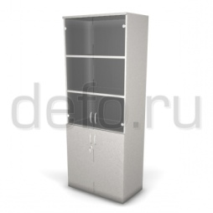 Шкаф-витрина с/з 80*45*200 (пепел) Шкаф -витрина для документов. Размеры (ш/г/в/) 800*450*2000мм. Каркасы шкафов изготовлены из 16 мм ДСП с кромкой 0,5 мм ABS. Полки шкафов выполнены из 22 мм ДСП с кромкой 0,5 мм ABS и регулируются по высоте. Топы шкафов изготовлены из 22 мм ДСП. Задние стенки изготовлены из 4 мм ДВП и фиксируются в пазу по периметру. Глухие двери изготавливаются из 16 мм ДСП с кромкой 0,5 мм ABS. Стеклянные двери выполнены из 4 мм тонированного стекла. Двери устанавливаются на металлические петли с регулировкой и системой быстрого монтажа. Глухие двери комплектуются замком. Шкафы устанавливаются на опоры, регулируемые по высоте. Ручки "дуга" металлические, цвет алюминий.
8 | Тумба выкатная 3 ящика | подкатная ,трехсекционная 43,3*47*64 цвет серый -шагрень | Тумба выкатная 40*50*61 (пепел) (2.0) Каркасы тумб изготовлены из 16 мм ДСП с кромкой 0,5 мм ABS. Топы тумб (верхние крышки) изготовлены из 22 мм ДСП с кромкой 2 мм ABS. Выдвижные ящики тумб установлены на металлические роликовые направляющие, обеспечивающие плавный бесшумный ход. Ящики тумб изготовлены из 12 мм ДСП и установлены на роликовые направляющие. Верхние ящики тумб укомплектованы замком. Ручки "дуга" металлические, цвет алюминий. Тумба состоит из верхней крышки, каркаса (боковые стенки, дно и задняя стенка), трех ящиков. Направляющие 90% выдвижения. Максимальная нагрузка - 15 кг. Верхний ящик укомплектован мебельным замком. Днища ящиков выполнены из ДВП толщиной 3,2 мм. Для соединения деталей используется особо прочная 4-х компонентная стяжка с конусным винтом. Тумба устанавливается на опоры. Опора колесная d-55мм на площадке, черная. Тумба поставляется в разобранном виде, упакована в трехслойный гофрокартон и защитную пленку. Углы упаковки защищены пластиковыми накладками из ударопрочного пластика. Вся фурнитура и инструкция по сборке внутри упаковки.
9 | Шкаф-гардероб ЭРГО Ш61/1з | Шкаф-гардероб двухдверный ЭРГО Ш61/1з размер 80х60х200см | Шкаф-гардероб с/з 80*60*200 Гардероб с замком. Размеры гардероба (ш/г/в) 800*600*2000мм. Цвет -пепел. Каркасы шкафов изготовлены из 16 мм ДСП с кромкой 0,5 мм ABS. Полки шкафов выполнены из 22 мм ДСП с кромкой 0,5 мм ABS и регулируются по высоте. Топы шкафов изготовлены из 22 мм ДСП. Задние стенки изготовлены из 4 мм ДВП и фиксируются в пазу по периметру. Глухие двери изготавливаются из 16 мм ДСП с кромкой 0,5 мм ABS. Двери устанавливаются на металлические петли с регулировкой и системой быстрого монтажа. Глухие двери комплектуются замком. Шкафы устанавливаются на опоры, регулируемые по высоте. Шкаф укомплектован полкой для головных уборов и штангой (длинной 760 мм), полка имеет регулировку по высоте и выполнена из 22 мм ДСП. Крепление полки к боковым стенкам шкафа с помощью 2-х компонентной эксцентриковой стяжки с заглушкой . Ручки "дуга" металлические, цвет алюминий. Поставка шкафа осуществляется в заводской картонной упаковке с защитными уголками из пластика, изделие поступает к заказчику разобранным с инструкцией по сборке и эксплуатации.
10 | Стол офисный Э21 | Эргономичный угловой с тумбой,цвет серый-шагрень. | 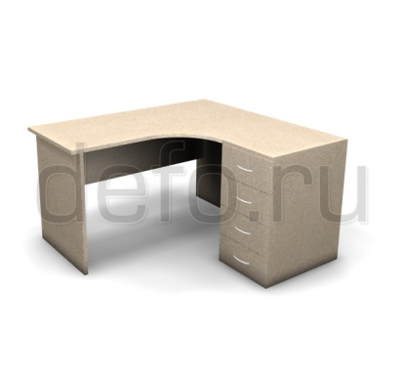 Угловое рабочее место 1400*1300*760мм (стол 1400*900/600*760мм ЛЕВЫЙ + тумба 400*600*760мм) . Цвет пепел. Столешница 1400х900/22мм эргономичной формы с внутренним вырезом в левую или в правую сторону, изготовлена из 22 мм ДСП с двухсторонним меламиновым покрытием с кромкой 2 мм ABS. Боковые опоры изготовлены из ДСП 22 мм, с двухсторонним меламиновым покрытием обработаны по периметру противоударной кромкой ABS 2 мм, в цвет стола. Передняя панель из 16 мм ДСП, передняя панель высотой 400 мм. Фурнитура- 2-х компонентная эксцентриковая стяжка с заглушкой. Опоры стола прямоугольные, изготовлены из 22 мм ДСП с кромкой 2 мм ABS в цвет стола, равноудалённые от центра столешницы. В нижней части боковых опор, с четырех сторон, ЛДСП закрыта пластиковыми защитными накладками, защищающими боковины стола. Размер накладок: длина 110 мм, высота 30 мм.Стол установлен на опоры. Опоры регулируются по высоте в пределах 5-15мм, с учетом неровностей пола, что позволяет легко стыковать элементы между собой. К столу приставлена тумба, образующая угловую рабочую зону. Тумба стационарная (400*600*760 мм) 4 ящика, верхний ящик комплектуется замком. Топ тумбы изготовлен из ЛДСП, толщиной 22 мм, Каркас изготовлен из 16 мм ДСП. Задняя стенка также из 16 мм ДСП. Все видимые и невидимые части обработаны по периметру кромкой ABS 2 мм. Ящики тумбы изготовлены из 12 мм ДСП Днища ящиков выполнены из ДВП толщиной 3,2 мм. Ручки металлические "дуга". Фурнитура- 2-х компонентная эксцентриковая
11 | Шкаф открытый серый Этюд 800x384x1942мм | Шкаф открытый серый 5 секций; высота: 1942мм; глубина: 384мм; ширина: 800мм; материал: ЛДСП | 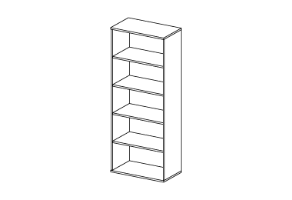 Шкаф-стеллаж 80*45*200 (пепел) Шкаф -стеллаж для документов. Размеры (ш/г/в/) 800*450*2000мм. Каркасы шкафов изготовлены из 16 мм ДСП с кромкой 0,5 мм ABS. Полки шкафов выполнены из 22 мм ДСП с кромкой 0,5 мм ABS и регулируются по высоте. Топы шкафов изготовлены из 22 мм ДСП. Задние стенки изготовлены из 4 мм ДВП и фиксируются в пазу по периметру. Шкафы устанавливаются на опоры, регулируемые по высоте.
12 | Шкаф для хранения документов | Шкаф для хранения документов с пятью полками со стеклянными дверками, цвет: Орех | Шкаф-витрина с/з 80*45*200 (орех) Шкаф -витрина для документов. Размеры (ш/г/в/) 800*450*2000мм. Каркасы шкафов изготовлены из 16 мм ДСП с кромкой 0,5 мм ABS. Полки шкафов выполнены из 22 мм ДСП с кромкой 0,5 мм ABS и регулируются по высоте. Топы шкафов изготовлены из 22 мм ДСП. Задние стенки изготовлены из 4 мм ДВП и фиксируются в пазу по периметру. Глухие двери изготавливаются из 16 мм ДСП с кромкой 0,5 мм ABS. Стеклянные двери выполнены из 4 мм тонированного стекла. Двери устанавливаются на металлические петли с регулировкой и системой быстрого монтажа. Глухие двери комплектуются замком. Шкафы устанавливаются на опоры, регулируемые по высоте. Ручки "дуга" металлические, цвет алюминий.
13 | Стол | Стол руководителя | Стол руководителя; размер: 180×97×75см; материал-ЛДСтП; Толщина столешницы: 25 мм; цвет: дуб выбеленный; Мебель выполнена из плиты МДФ, облицованной ПВХ-плёнкой, и из ЛДСП, облицованной импортными меламиновыми плёнками. Торцы деталей обработаны кромочной лентой ПВХ толщиной 2 мм и 0,6 мм. Все стационарные изделия устанавливаются на регулируемые по высоте опоры.
14 |  | Брифинг-приставка | Брифинг Размер (ШхГхВ): 120×80×75 см. цвет: дуб выбеленный. Торцы деталей обработаны кромочной лентой ПВХ толщиной 2 мм и 0,6 мм. Все стационарные изделия устанавливаются на регулируемые по высоте опоры.
15 |  | Тумба сервисная мобильная | Тумба сервисная мобильная; материал: ЛДСтП; размер (ШхГхВ): 106×45×65 см; цвет: дуб выбеленный/бежевый; Торцы деталей обработаны кромочной лентой ПВХ толщиной 2 мм и 0,6 мм. Мебель собрана на эксцентриковых стяжках. Полки в стеллажах переставные — на усиленных эксцентриках.Все стационарные изделия устанавливаются на регулируемые по высоте опоры.
16 |  | Гардероб | Гардероб двухдверный для одежды с выдвижной штангой; материал: ЛДСтП; размер (ШхГхВ): 80×42×217 см; цвет: дуб выбеленный/бежевый;
17 |  | Шкаф | Шкаф; материал: ЛДСтП/стекло; размер (ШхГхВ): 80х42х217см; дуб выбеленный/бежевый; Мебель собрана на эксцентриковых стяжках. Полки в стеллажах переставные — на усиленных эксцентриках.Все стационарные изделия устанавливаются на регулируемые по высоте опоры.
18 |  | Шкаф | Шкаф; двухдверный со стеклом; материал: ЛДСтП/стекло; размер (ШхГхВ): 80х42х77см; цвет: дуб выбеленный/бежевый; Мебель собрана на эксцентриковых стяжках. , облицованном финиш-плёнкой цвета «алюминий матовый».Полки в стеллажах переставные — на усиленных эксцентриках. Стеклянные двери выполнены из прозрачного стекла в рамочном профиле МДФ. Все стационарные изделия устанавливаются на регулируемые по высоте опоры.
19 |  | Шкаф | Шкаф; двухдверный с глухими дверцами; материал: ЛДСтП,размер (ШхГхВ): 80х42х77см; цвет: дуб выбеленный/бежевый. Мебель собрана на эксцентриковых стяжках. Полки в стеллажах переставные — на усиленных эксцентриках.Все стационарные изделия устанавливаются на регулируемые по высоте опоры.

 | 1. Доставка и сборка мебели входит в стоимость продукции. Сборка мебели осуществляется в местах установки силами Поставщика.
 | 2.Коммерческое предложение дополнить фотографиями на продукцию.
 | 3. Позиции с 13-19 комплектуется кабинет руководителя, мебель должна быть выдержана в одном стиле.
 | 4.Товарная накладная подписывается после подписания акта выполненых работ по сборке мебели

кабинет руководителя
